Copertina
Mappa delle configurazioni di autoconsumo diffuso

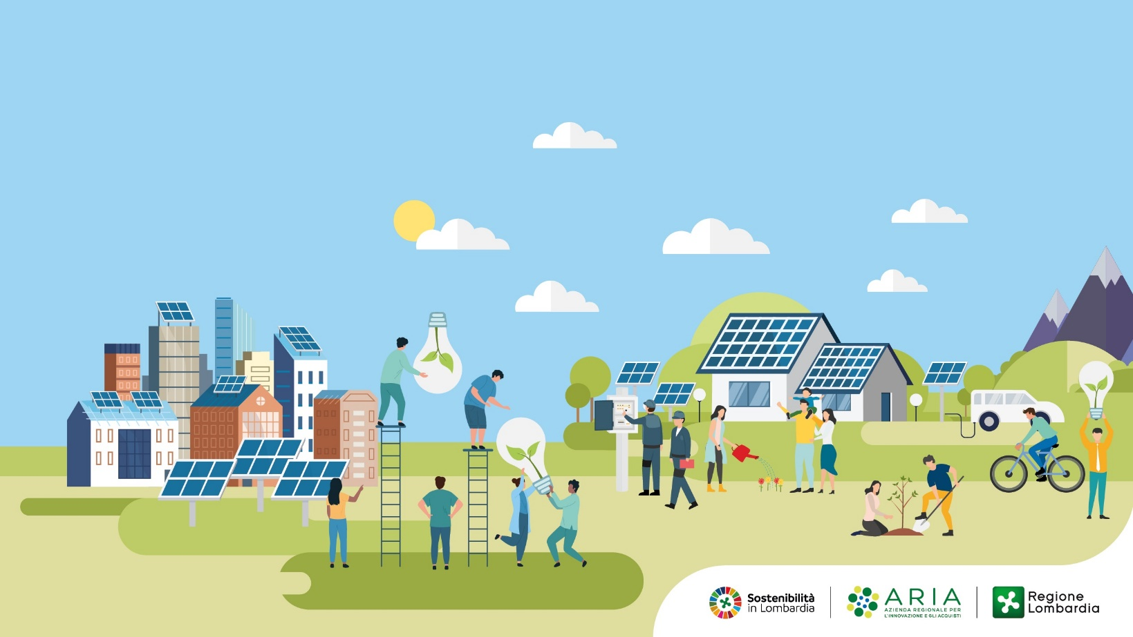
Introduzione
Il Nucleo Operativo CERL di ARIA S.p.A. ha tra i suoi incarichi anche quello di monitorare la diffusione delle configurazioni di autoconsumo diffuso presenti sul territorio regionale, allo scopo di "raccogliere le informazioni relative all'esercizio delle CER, ad acquisire gli elementi conoscitivi e le migliori pratiche che possono assicurare la più efficace gestione delle medesime comunità, consentendo a Regione Lombardia di proporre sviluppi nella definizione e implementazione di tali configurazioni attraverso la definizione di ulteriori politiche energetico-climatiche a supporto dei territori" (cfr. art.5, comma 2 della legge regionale 2/2022).
Nel foglio 'CER' sono riportate le iniziative in corso sul territorio regionale attualmente mappate, specificando per ciascuna il livello di attuazione (in progetto, costituita o qualificata ufficialmente dal GSE), unitamente ad alcune informazioni di sintesi. Si tratta di una prima ricostruzione relativa alle sole Comunità Energetiche Rinnovabili, basata sulle informazioni relative ai progetti meritevoli individuati nella Fase 1 della Manifestazione di interesse, su quanto pubblicato all'interno della mappa delle cabine primarie del GSE relativamente alle CER ufficialmente qualificate, e su informazioni reperite dal Nucleo Operativo CERL mediante contatto diretto con i soggetti promotori o tramite web.
Disclaimer Il Nucleo Operativo CERL non si assume responsabilità per incompletezze, imprecisioni, errori, omissioni rispetto all’integrità dell’informazione e non risponde degli eventuali effetti conseguenti.
Licenza Dati: |  | IODL 2.0
Data ultimo aggiornamento: |  | 2026-08-07
Per segnalazioni, inviare un'email all'indirizzo: |  | cerl@ariaspa.it

 | VAI AI DATI

